Anvisningar
Anvisningar för genomförande av gap-analysen
Läs igenom vårdförloppen och ha dem tillgängliga vid genomförandet av gap-analysen.
Gå till fliken Gap-analys. Besvara huvudfrågan för respektive delflöde för den eller de vårdnivå(er) som granskas.
Är svaret på huvudfrågan Delvis eller Nej, besvara underliggande utredningsfrågor för att identifiera om nödvändiga förutsättningar är på plats för att utföra arbetet i enlighet med vårdförloppen. Utredningsfrågorna har klickbara länkar till motsvarande delflöde och kolumn i specifikationen. Notera svaret på delfrågorna i fliken gap-analysfrågor.
Konkretisera. Specificera i kommentarsfältet i fliken Gap-analysfrågor vilka delar ur specifikationen som saknas under respektive vilken vårdnivå.
När gap-analysen är klar formuleras gapet uttryckt i konkreta åtgärder (använd till exempel mallen i fliken Åtgärdslista) som grund för planering av implementering.

Om gap-analysunderlaget
Gap-analysunderlaget är ett stöd för att analysera gapet mellan nuläge och rekommendationerna i de fyra vårdförloppen. Gap-analysen kan användas såväl på regional, kommunal och lokal nivå. Analysen resulterar i en nettolista över åtgärder att beakta på respektive vårdnivå för att vård på området ska genomföras i enlighet med vårdförloppen. Underlaget består av tre delar:
Guide/Anvisningar - Information om gap-analysunderlaget och guide för genomförande (word-dokumentet Guide Gap-analys 4 vårdförlopp samt denna kortversion, och i en powerpoint-version)
Gap-analysfrågor - Mall för genomförande av gap-analysen. Mallens frågor kan besvaras utifrån respektive vårdnivå. (Fliken Gap-analysfrågor i excelfilen)
Specifikation – Specifikation av Sjukvårdsprodukter, utrustning och vårdinformationssystem; Kunskap och kompetens; Arbetsorganisation och samverkan; samt Arbetssätt och rutiner som behövs för att utföra respektive delflöde. I specifikationen finns hänvisningar till aktuella kapitel och åtgärder i vårdförloppen. (Fliken Specifikation i excelfilen)
Utöver ovanstående finns en mall i fliken Åtgärdslista där resultatet av gap-analysen kan formuleras uttryckt i konkreta åtgärder som grund för planering av implementering.
För mer information om underlaget och hur det är utformat, se word-filen Guide Gap-analys 4 vårdförlopp.
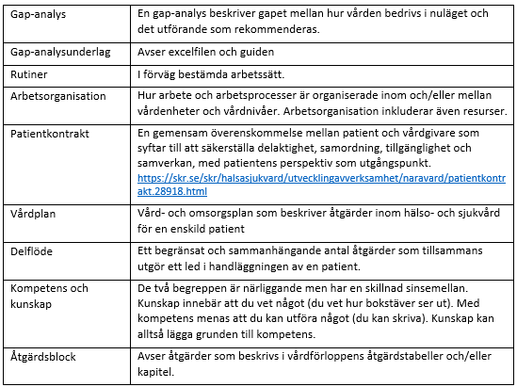
Begrepp och definitioner
Ordval och begrepp i underlaget följer så långt det varit möjligt hälso- och sjukvårdslagen (2017:30) med de uppdateringar som träder i kraft 2013-07-01, samt Socialstyrelsens termbank. Begrepp som är centrala i underlaget definieras här:

